Sheet1
车型：EV63-24MYFD
电池总电量：88Kwh
电机参数：150KW 330N.m
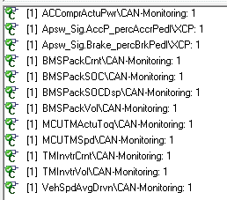
速比：12.1
 | 压缩机功率
 | 加速踏板
 | 制动踏板
 | 电池电流
 | 电池实际SOC
 | 电池表显SOC
 | 电池电压
 | 电机反馈扭矩
 | 电机反馈转速
 | 电机电流
 | 电机电压
 | 车速

